信用交易
融资融券市场交易数据统计(2023-12-29)

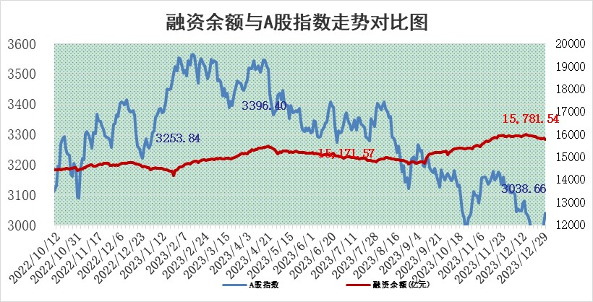
标的证券 | 融资融券余额（亿元） | 融资余额（亿元） | 融券余额（亿元） | 融资买入额（亿元） | 融资融券规模变化（亿元） | 融资余额增幅(‰) | 融券余额增幅(%)
统计数据 | 16,508.96 | 15,781.54 | 715.97 | 599.44 | -80.63 | -4.54 | -1.21

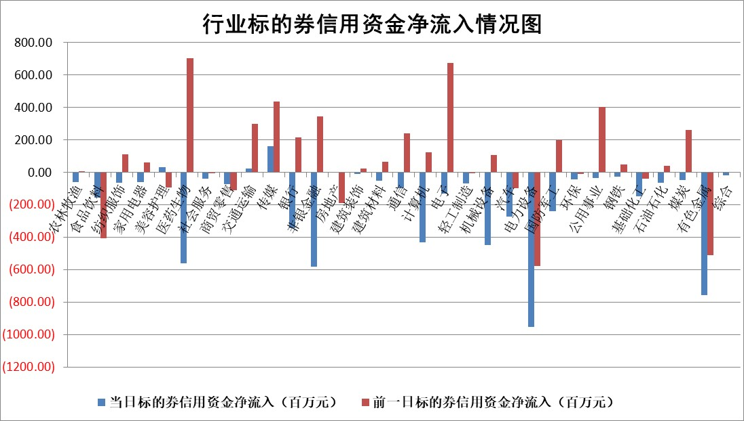

 |  |  |  |  |  |  |  | 2

标的基金代码 | 标的基金简称 | 融资余额/市值(%) | 融资余额增幅(%) | 融资买入额/成交金额(%) | （融资余额净增额-融券余额净增额）/市值(‱) | 融券余额降幅(%) | ABS[（融资余额净增额-融券余额净增额）/市值净增额-1](%)
159902 | 华夏中小板ETF | 0.00 | 0.00 | 0.00 | 0.00 | 0.00 | 100.00
159915 | 易方达创业板ETF | 3.75 | -10.24 | 7390.52 | -40.66 | 16.79 | 151.20
159919 | 嘉实沪深300ETF | 2.82 | -7.05 | 8.40 | -21.86 | -1.02 | 105.08
159920 | 华夏恒生ETF | 62.98 | -0.15 | 4.99 | -9.32 | 0.50 | 81.42
159922 | 嘉实中证500ETF | 1.00 | 21.29 | 53.71 | 10.26 | -3.67 | 95.97
159925 | 南方沪深300ETF | 1.70 | 754.88 | 44.58 | 149.87 | 0.00 | 71.78
159928 | 消费ETF | 1.11 | -0.42 | 3.13 | -0.03 | 10.67 | 99.91
159934 | 易方达黄金ETF | 235.99 | -0.03 | 8.36 | -7.81 | 0.00 | 93.03
159939 | 全指信息技术ETF | 0.97 | -3.72 | 26.97 | -3.84 | -1.55 | 102.01
159940 | 全指金融地产ETF | 0.12 | -0.38 | 0.00 | -0.05 | 0.00 | 99.86
159995 | 半导体芯片ETF | 2.83 | -1.69 | 79.34 | -4.11 | 4.13 | 66.97
159997 | 天弘中证电子ETF | 1.82 | -1.44 | 3.14 | -4.68 | -1.68 | 102.60
159998 | 天弘中证计算机主题ETF | 0.60 | -2.52 | 0.03 | -2.08 | -1.62 | 101.28
510050 | 华夏上证50ETF | 7.51 | 0.69 | 254.74 | 8.42 | 36.65 | 76.10
510180 | 华安上证180ETF | 0.56 | 2.82 | 13.29 | 1.89 | 44.13 | 21.22
510880 | 华泰柏瑞红利ETF | 0.32 | -17.44 | 1.57 | -6.25 | 17.51 | 118.11
510900 | 易方达恒生H股ETF | 78.84 | -0.07 | 5.89 | -5.87 | 0.00 | 91.62
511010 | 5年期国债ETF | 13.24 | 1.92 | 0.35 | 24.93 | 0.00 | 129.82
511380 | 可转债及可交换债券ETF | 6.34 | 5.87 | 31.54 | 35.28 | 3.11 | 82.03
512000 | 全指证券ETF | 8.47 | -1.27 | 19.85 | -10.25 | 1.82 | 67.28
512010 | 沪深300医药卫生ETF | 6.00 | -2.40 | 101.66 | -13.44 | 5.51 | 349.45
512070 | 沪深300非银ETF | 2.38 | -1.61 | 251.66 | -4.45 | -11.60 | 106.02
512400 | 南方中证申万有色金属ETF | 2.65 | 3.53 | 1.09 | 8.15 | -5.22 | 165.93
512580 | 广发中证环保产业ETF | 1.58 | 0.30 | 0.49 | 0.48 | 0.42 | 102.45
512660 | 国泰中证军工ETF | 3.47 | -1.34 | 22.90 | -11.29 | -37.78 | 109.27
512800 | 华宝中证银行ETF | 15.25 | -0.10 | 1.66 | -1.38 | 1.10 | 105.46
512980 | 广发中证传媒ETF | 1.20 | -1.19 | 120.80 | -5.62 | -39.20 | 101.41
515030 | 华夏中证新能源汽车ETF | 2.43 | -4.51 | 14.54 | -11.19 | 1.99 | 44.70
515050 | 华夏中证5G通信主题ETF | 1.18 | -5.21 | 3.80 | -7.09 | -20.78 | 103.85
515070 | 华夏中证人工智能ETF | 2.97 | -4.11 | 1.63 | -12.86 | -1.16 | 109.19
标的股票比较指标 |  | 融资余额/流通A股市值(%) | 融资余额增幅(%) | 融资买入额/成交金额(%) | （融资余额净增额-融券余额净增额）/流通A股市值(‱) | 融券余额降幅(%) | ABS[（融资余额净增额-融券余额净增额）/流通A股市值净增额-1](%)
前十名标的个股 |  | 阳光城 | 宁波东力 | 贵阳银行 | 宇邦新材 | 恒辉安防 | 天孚通信
 |  | 搜于特 | 永信至诚 | 淮河能源 | 中毅达 | 熵基科技 | 海优新材
 |  | 紫鑫药业 | 宇邦新材 | 海油发展 | 宁波东力 | 汉仪股份 | 巨一科技
 |  | 嘉凯城 | 长城科技 | 海欣股份 | 粤万年青 | 德迈仕 | 天能股份
 |  | 宋都股份 | 中毅达 | 轻纺城 | 快可电子 | 鸥玛软件 | 浙文互联
 |  | 美好置业 | 快可电子 | 福能股份 | 凡拓数创 | 安记食品 | 信测标准
 |  | 中天金融 | 普联软件 | 上海梅林 | 亿晶光电 | 雅创电子 | 意华股份
 |  | 庞大集团 | 迈得医疗 | 海亮股份 | 显盈科技 | 龙溪股份 | 金雷股份
 |  | 泽达易盛 | 美迪凯 | 方大集团 | 永信至诚 | 世华科技 | 新风光
 |  | 蓝光发展 | 亚星锚链 | 中国宝安 | 海优新材 | 宁波色母 | 坚朗五金
后十名标的个股 |  | 步步高 | 兴图新科 | 神马电力 | 亚通股份 | 福立旺 | 贵州百灵
 |  | 鸿达兴业 | 百洋医药 | 赛伍技术 | 九联科技 | 德石股份 | 倍杰特
 |  | 天沃科技 | 中欣氟材 | 四川九洲 | 中欣氟材 | 气派科技 | 江特电机
 |  | 金圆股份 | 新柴股份 | 中钨高新 | 新柴股份 | 风光股份 | 和元生物
 |  | 哈工智能 | 惠泰医疗 | 普源精电 | 通灵股份 | 蕾奥规划 | 华盛锂电
 |  | 正邦科技 | 中科蓝讯 | 步步高 | 恒帅股份 | 喜悦智行 | 益客食品
 |  | 华铁股份 | 皖通高速 | 鸿达兴业 | 恒辉安防 | 中关村 | 横店东磁 | ;
 |  | 中国中期 | 峰岹科技 | 天沃科技 | 盛帮股份 | 百川股份 | 宁波东力
 |  | 慧辰股份 | 通灵股份 | 金圆股份 | 龙头股份 | 隆华新材 | 吉翔股份
 |  | 新华联 | 毕得医药 | 哈工智能 | 秋田微 | 新日恒力 | 华懋科技
说明：1.以上普通交易数据和信用交易数据皆以交易日收盘后数据为基准；2.上述标的证券总数据只计算标的证券市场总数据，不包括从标的证券中调出去标的证券数据，所以与交易所公布的总值略有不同； 3.上述行业采用申万一级行业分类；4.以上标的基金和标的个股中比较的6个指标值中：前5个（从左至右）为正向指标，值越大排名越靠前；第6个为逆向指标，值越小，排名越靠前；5.第6个指标中ABS[]表示求绝对值，其主要用于考量信用资金相对净流入对股价相对净变化的贡献程度；6.数据来源：wind，交易所。

 | 证券代码 | 新增融资余额 | 融资买入额 | 融资买入增幅前10
远大智能 | 002689 | 28175353 | 42268582 | 199%
亚太股份 | 002284 | 21555247 | 34242865 | 82%
赛诺医疗 | 688108 | 72122899 | 101076547 | 78%
湖南发展 | 000722 | 66023557 | 137112987 | 75%
柘中股份 | 002346 | 14584119 | 36845980 | 58%
国城矿业 | 000688 | 24683149 | 48240585 | 54%
兆新股份 | 002256 | 1985058 | 4066269 | 52%
凯美特气 | 002549 | 33806472 | 61340055 | 52%
华昌达 | 300278 | 13474542 | 19303225 | 48%
新华联 | 000620 | 27311937 | 39201759 | 43%

 | 证券代码 | 新增融资余额 | 融资买入额 | 融资买入增幅前10
兔宝宝 | 002043 | 73310337 | 89923983 | 334%
捷昌驱动 | 603583 | 26026415 | 31686727 | 262%
湘财股份 | 600095 | 94196837 | 132280449 | 252%
中谷物流 | 603565 | 49103883 | 60098371 | 234%
中青宝 | 300052 | 24215352 | 31377809 | 98%
顾家家居 | 603816 | 138518545 | 188424210 | 78%
喜临门 | 603008 | 31503289 | 48351944 | 77%
财信发展 | 000838 | 10831830 | 17666790 | 74%
苏州银行 | 002966 | 10578096 | 19143736 | 72%
金诚信 | 603979 | 23858538 | 36098133 | 60%

